Накладная-№3
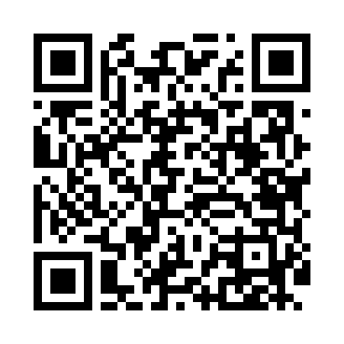
Номер товарно-транспортной накладной: |  |  | Торговый представитель: Amriyev Muhammad
Поставщик: Toshkent falcon fly 2 |  |  | Телефон торгового представителя: +998972880505
Дата отгрузки: 07.10.2025 |  |  | Контрагент: """" Klient
Дата консигнации: |  |  | Адрес:
Доставщик: |  |  | Телефон:
Телефон доставщика:
Время заказа: 07.10.2025 09:48:00
№ | Штрих-код | Название товаров (работ,услуг) | Количество | Количество в кейсе | Цена | Сумма
 |  |  | 105 |  |  | 177.5
1 | 6915641921109 | Пластмасса ликоб 25.5x15 см DB-59-3 | 30 | 30 шт. | 1.90 | 57
2 | 6915645645018 | Пластмасса ликоб 35x21 см кота каропкада 48 д она мавжуд DB-59-5 | 15 | 15 шт. | 3.50 | 52.50
3 | 6915674861212 | Пластмасса салатница 56707 17.3x13.2x6.3 sm D B-59-9 | 40 | 40 шт. | 1.40 | 56
4 | 6915645645056 | Соус учун махсус идиш 7x7x3.8 sm DB-59-15 | 20 | 20 шт. | 0.60 | 12
Итого: 177.5$|->UZS: 2,218,750.00

